Chi tiết địa chất
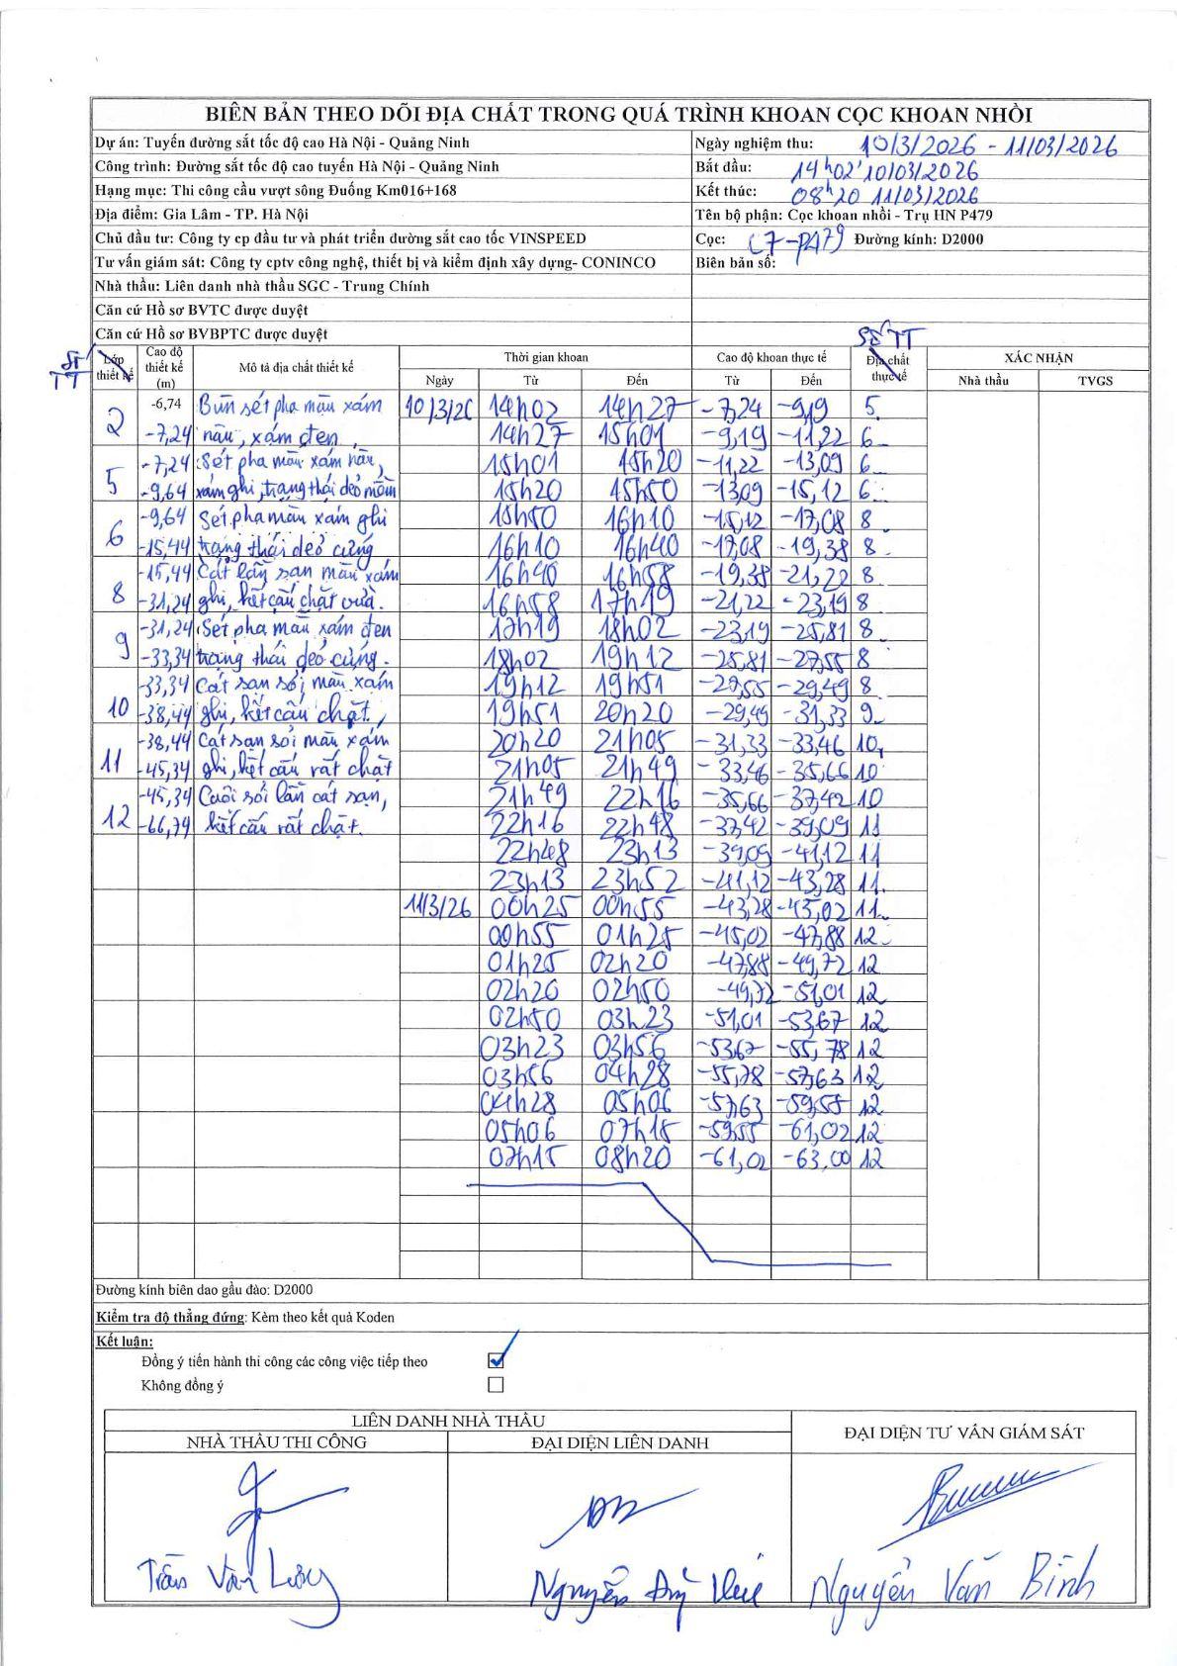
Dự án | Tuyến đường sắt tốc độ cao Hà Nội - Quảng Ninh
Hạng mục | Thi công cầu vượt sông Đuống Km016+168
Tên bộ phận | Cọc khoan nhồi - Trụ HN P479
Số hiệu cọc | C7-P479
Biên bản số
Đường kính | D2000
Bắt đầu thi công | 14:02 10/03/2026
Kết thúc thi công | 08:20 11/03/2026

Địa chất TT | Đường kính | Mô tả lớp thiết kế | Từ (h) | Đến (h) | Cao độ từ | Cao độ đến | T.Gian (h) | Dài (m) | V (m/h) | Ghi chú
5 | D2000 | Sét pha màu xám nâu, xám ghi trạng thái dẻo mềm | 14h02 10/03/2026 | 14h27 10/03/2026 | -7.24 | -9.19 | 0.42 | 1.95 | 4.68
6 | D2000 | Sét pha màu xám ghi trạng thái dẻo cứng | 14h27 10/03/2026 | 15h01 10/03/2026 | -9.19 | -11.22 | 0.57 | 2.03 | 3.58
6 | D2000 | Sét pha màu xám ghi trạng thái dẻo cứng | 15h01 10/03/2026 | 15h20 10/03/2026 | -11.22 | -13.09 | 0.32 | 1.87 | 5.91
6 | D2000 | Sét pha màu xám ghi trạng thái dẻo cứng | 15h20 10/03/2026 | 15h50 10/03/2026 | -13.09 | -15.12 | 0.5 | 2.03 | 4.06
8 | D2000 | Cát lẫn sạn màu xám ghi, kết cấu chặt vừa | 15h50 10/03/2026 | 16h10 10/03/2026 | -15.12 | -17.08 | 0.33 | 1.96 | 5.88
8 | D2000 | Cát lẫn sạn màu xám ghi, kết cấu chặt vừa | 16h10 10/03/2026 | 16h40 10/03/2026 | -17.08 | -19.38 | 0.5 | 2.3 | 4.6
8 | D2000 | Cát lẫn sạn màu xám ghi, kết cấu chặt vừa | 16h40 10/03/2026 | 16h58 10/03/2026 | -19.38 | -21.22 | 0.3 | 1.84 | 6.13
8 | D2000 | Cát lẫn sạn màu xám ghi, kết cấu chặt vừa | 16h58 10/03/2026 | 17h19 10/03/2026 | -21.22 | -23.19 | 0.35 | 1.97 | 5.63
8 | D2000 | Cát lẫn sạn màu xám ghi, kết cấu chặt vừa | 17h19 10/03/2026 | 18h02 10/03/2026 | -23.19 | -25.81 | 0.72 | 2.62 | 3.66
8 | D2000 | Cát lẫn sạn màu xám ghi, kết cấu chặt vừa | 18h02 10/03/2026 | 19h12 10/03/2026 | -25.81 | -27.55 | 1.17 | 1.74 | 1.49
8 | D2000 | Cát lẫn sạn màu xám ghi, kết cấu chặt vừa | 19h12 10/03/2026 | 19h51 10/03/2026 | -27.55 | -29.49 | 0.65 | 1.94 | 2.98
9 | D2000 | Sét pha màu xám đen trạng thái dẻo cứng | 19h51 10/03/2026 | 20h20 10/03/2026 | -29.49 | -31.33 | 0.48 | 1.84 | 3.81
10 | D2000 | Cát san sỏi màu xám ghi, kết cấu chặt | 20h20 10/03/2026 | 21h05 10/03/2026 | -31.33 | -33.46 | 0.75 | 2.13 | 2.84
10 | D2000 | Cát san sỏi màu xám ghi, kết cấu chặt | 21h05 10/03/2026 | 21h49 10/03/2026 | -33.46 | -35.66 | 0.73 | 2.2 | 3
10 | D2000 | Cát san sỏi màu xám ghi, kết cấu chặt | 21h49 10/03/2026 | 22h16 10/03/2026 | -35.66 | -37.42 | 0.45 | 1.76 | 3.91
11 | D2000 | Cát san sỏi màu xám ghi, kết cấu rất chặt | 22h16 10/03/2026 | 22h48 10/03/2026 | -37.42 | -39.09 | 0.53 | 1.67 | 3.13
11 | D2000 | Cát san sỏi màu xám ghi, kết cấu rất chặt | 22h48 10/03/2026 | 23h13 10/03/2026 | -39.09 | -41.12 | 0.42 | 2.03 | 4.87
11 | D2000 | Cát san sỏi màu xám ghi, kết cấu rất chặt | 23h13 10/03/2026 | 23h52 10/03/2026 | -41.12 | -43.28 | 0.65 | 2.16 | 3.32
11 | D2000 | Cát san sỏi màu xám ghi, kết cấu rất chặt | 00h25 11/03/2026 | 00h55 11/03/2026 | -43.28 | -45.02 | 0.5 | 1.74 | 3.48
12 | D2000 | Cuội sỏi lẫn cát san, kết cấu rất chặt | 00h55 11/03/2026 | 01h25 11/03/2026 | -45.02 | -47.88 | 0.5 | 2.86 | 5.72
12 | D2000 | Cuội sỏi lẫn cát san, kết cấu rất chặt | 01h25 11/03/2026 | 02h20 11/03/2026 | -47.88 | -49.72 | 0.92 | 1.84 | 2.01
12 | D2000 | Cuội sỏi lẫn cát san, kết cấu rất chặt | 02h20 11/03/2026 | 02h50 11/03/2026 | -49.72 | -51.01 | 0.5 | 1.29 | 2.58
12 | D2000 | Cuội sỏi lẫn cát san, kết cấu rất chặt | 02h50 11/03/2026 | 03h23 11/03/2026 | -51.01 | -53.67 | 0.55 | 2.66 | 4.84
12 | D2000 | Cuội sỏi lẫn cát san, kết cấu rất chặt | 03h23 11/03/2026 | 03h56 11/03/2026 | -53.67 | -55.78 | 0.55 | 2.11 | 3.84
12 | D2000 | Cuội sỏi lẫn cát san, kết cấu rất chặt | 03h56 11/03/2026 | 04h28 11/03/2026 | -55.78 | -57.63 | 0.53 | 1.85 | 3.47
12 | D2000 | Cuội sỏi lẫn cát san, kết cấu rất chặt | 04h28 11/03/2026 | 05h06 11/03/2026 | -57.63 | -59.55 | 0.63 | 1.92 | 3.03
12 | D2000 | Cuội sỏi lẫn cát san, kết cấu rất chặt | 05h06 11/03/2026 | 07h15 11/03/2026 | -59.55 | -61.02 | 2.15 | 1.47 | 0.68
12 | D2000 | Cuội sỏi lẫn cát san, kết cấu rất chặt | 07h15 11/03/2026 | 08h20 11/03/2026 | -61.02 | -63 | 1.08 | 1.98 | 1.83

ẢNH BIÊN BẢN GỐC

